Sheet1
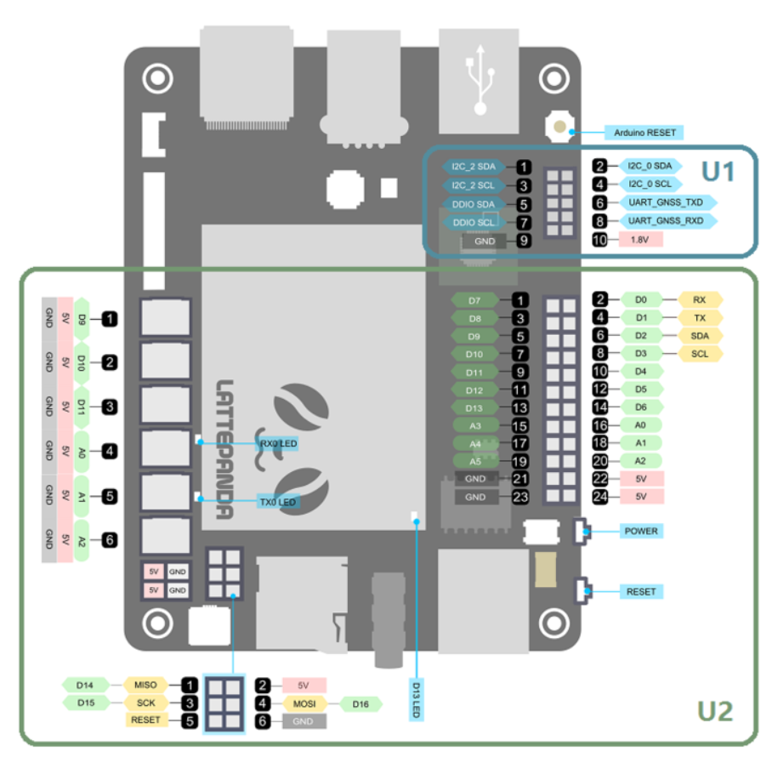
 | D0 | Rx | a |  | A
 | D1 | Tx | b | 주행 | B
 | D2 | 모터드라이버 | c |  | C
pwm | D3 | 모터드라이버 | d | 주행 | D
 | D4 | 모터드라이버 | e | 조명 | E
pwm | D5 | 모터드라이버 | f | 주행 | F
pwm | D6 |  | g |  | G
 | D7 | 모터드라이버 | h |  | H
 | D8 |  | i |  | I
pwm | D9 | 조명 | j |  | J
pwm | D10 | 온습도센서 | k |  | K
pwm | D11 | 모터드라이버 | l | 주행 | L
 | D12 |  | m |  | M
 | D13 |  | n |  | N
analog | A0 |  | o |  | O
analog | A1 | 좌등 | p |  | P
analog | A2 | 우등 | q |  | Q
analog | A3 |  | r | 주행 | R
analog | A4 |  | s | 주행 | S
analog | A5 |  | t |  | T
 |  |  | u | 주행 | U
 |  |  | v |  | V
 |  |  | w |  | W
 |  |  | x | 주행 | X
 |  |  | y | 주행 | Y
 |  |  | z |  | Z

